سپید
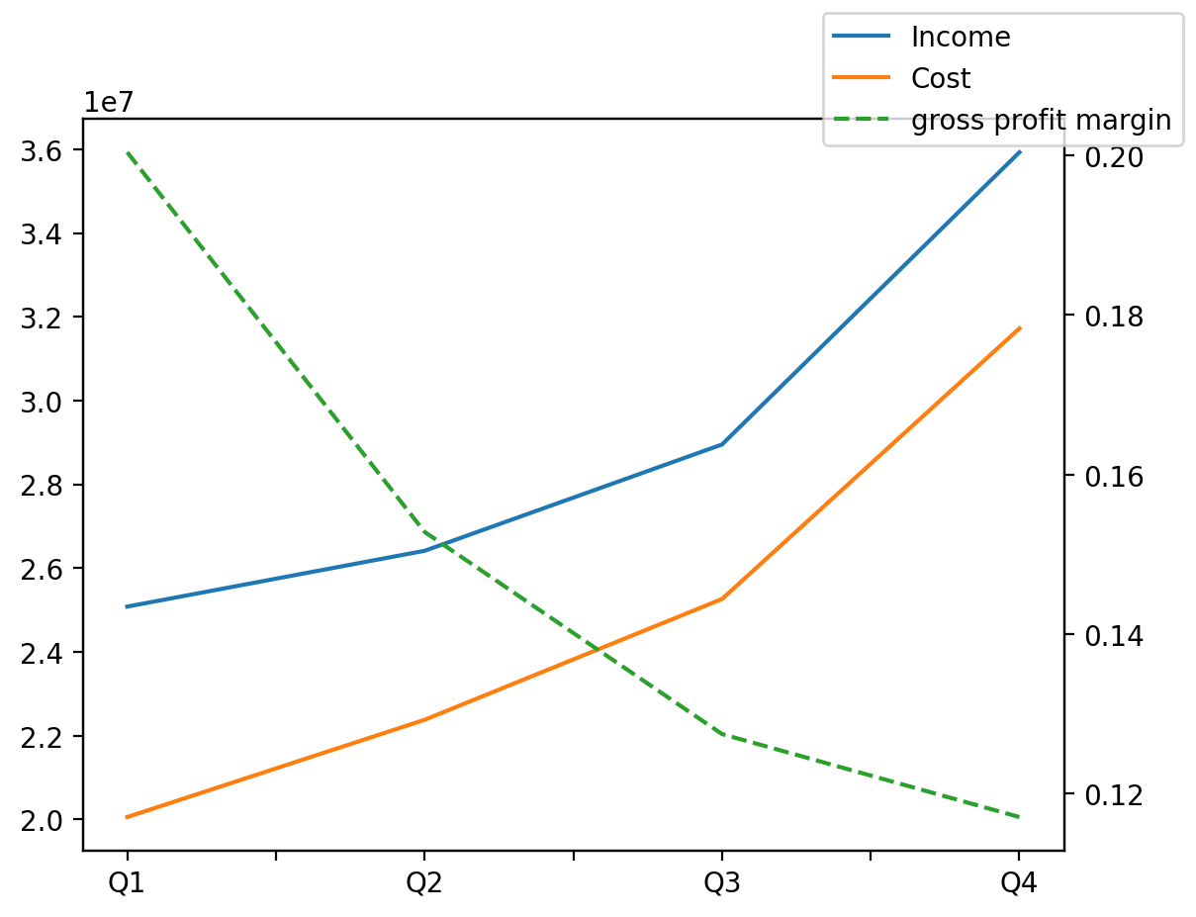
1402/12/29 | Q1 | Q2 | Q3 | Y | Q4 | Q2 / Q1 | Q3 / Q2 | Q4 / Q3
درآمد های عملیاتی | 25078904 | 26411459 | 28949660 | 116366778 | 35926755 | 0.05313449902 | 0.096102263794 | 0.24100783912
بهای تمام شده | -20053452 | -22375589 | -25259076 | -99408461 | -31720344 | 0.11579736995 | 0.12886753506 | 0.25579985586
سود(زیان)ناخالص | 5025452 | 4035870 | 3690584 | 16958317 | 4206411 | -0.19691402883 | -0.085554291887 | 0.13976839438
هزینه های عمومی اداری فروش | -883518 | -981408 | -1231292 | -4668362 | -1572144 | 0.11079570535 | 0.25461785516 | 0.27682466872
سود(زیان)عملیاتی | 4175494 | 3094228 | 2506786 | 12451700 | 2675192 | -0.25895522781 | -0.1898509095 | 0.067180046482
سایر درآمدهای غیر عملیاتی | 8568 | 32109 | 45621 | 76436 | -9862 | 2.7475490196 | 0.42081659348 | -1.2161723768
سود(زیان)خالص | 3645634 | 2417004 | 1814827 | 9726860 | 1849395 | -0.33701408315 | -0.24914191288 | 0.019047545579
مواد مستقیم مصرفی | 15694809 | 18051166 | 19510999 | 76700788 | 23443814 | 0.15013607365 | 0.080871950322 | 0.20156912519
سربارتوليد | 3435004 | 4157524 | 4619923 | 18321562 | 6109111 | 0.21034036642 | 0.11121980294 | 0.32234043728

